쿠팡
C1 | 쿠팡 (냉동) 제품 |  |  |  | C2 | 쿠팡 (냉장) 제품

변경

 | 입고처명 | orderNm | 입고일 | deliveryDate | 입고처명 | orderNm | 입고일 | deliveryDate
 | 협력사 | clientOrderId | contractorNm |  | 협력사 | clientOrderId | contractorNm
 | 상품명 | prodNm |  |  | 상품명 | prodNm
 | Case별 unit | packQtyPerBox / packWgt |  |  | Case별 unit | packQtyPerBox / packWgt
 | 제조일/포장일/ 유통기한 | 유통기한: expYmd |  |  | 제조일/포장일/ 유통기한 | 유통기한: expYmd
 | 박스 바코드 | bcrProd |  |  | 박스 바코드 | bcrProd

지에스
G1 | 지에스 제품

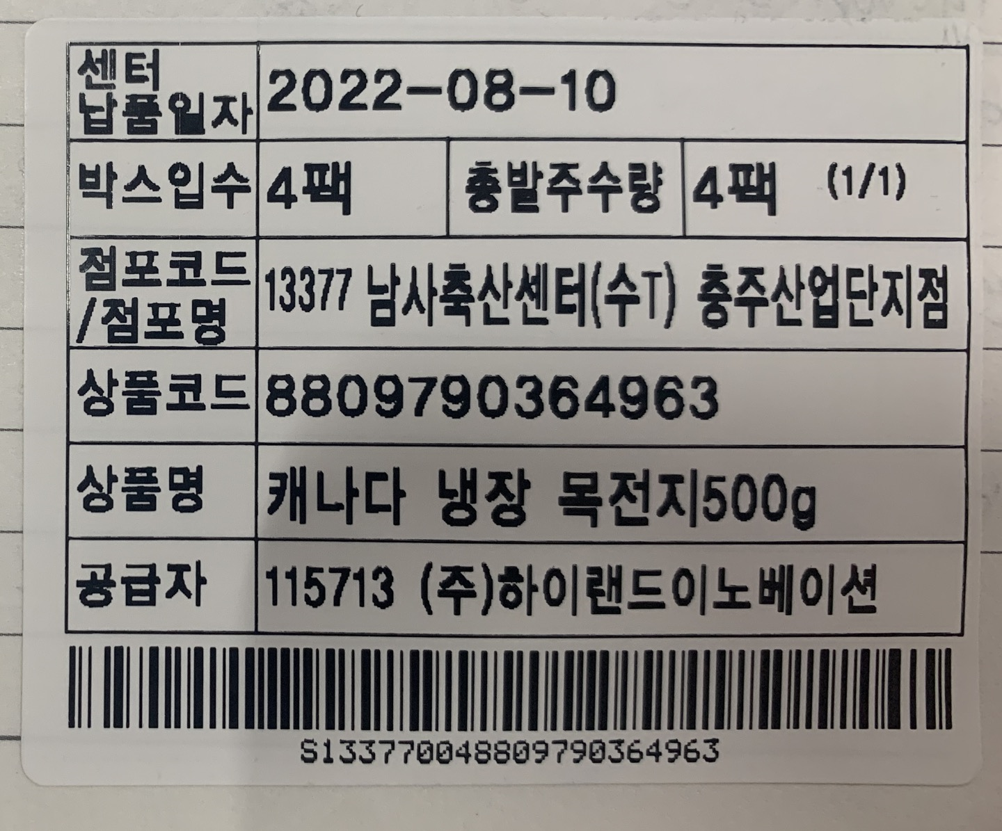

센터 납품일자 | deliveryDate
박스입수 | packQtyPerBox | 총발주수량 | tPkgQty | (출력순서/boxQty)
점포코드 /점포명 | bcrDelivery | deliveryNm
상품코드 | prodId
상품명 | prodNm
공급자 | contractorCode | contractorNm
bcrProd

이마트
E2 | 이마트 (냉동) 제품 |  | E3 | 이마트 (냉장) 제품 |  | M0 | 이마트 원료육 |  | M6 | 이마트 멀티제품 |  | M7 | 이마트 이중바코드 제품 |  | M8 | 이마트 비정량 제품

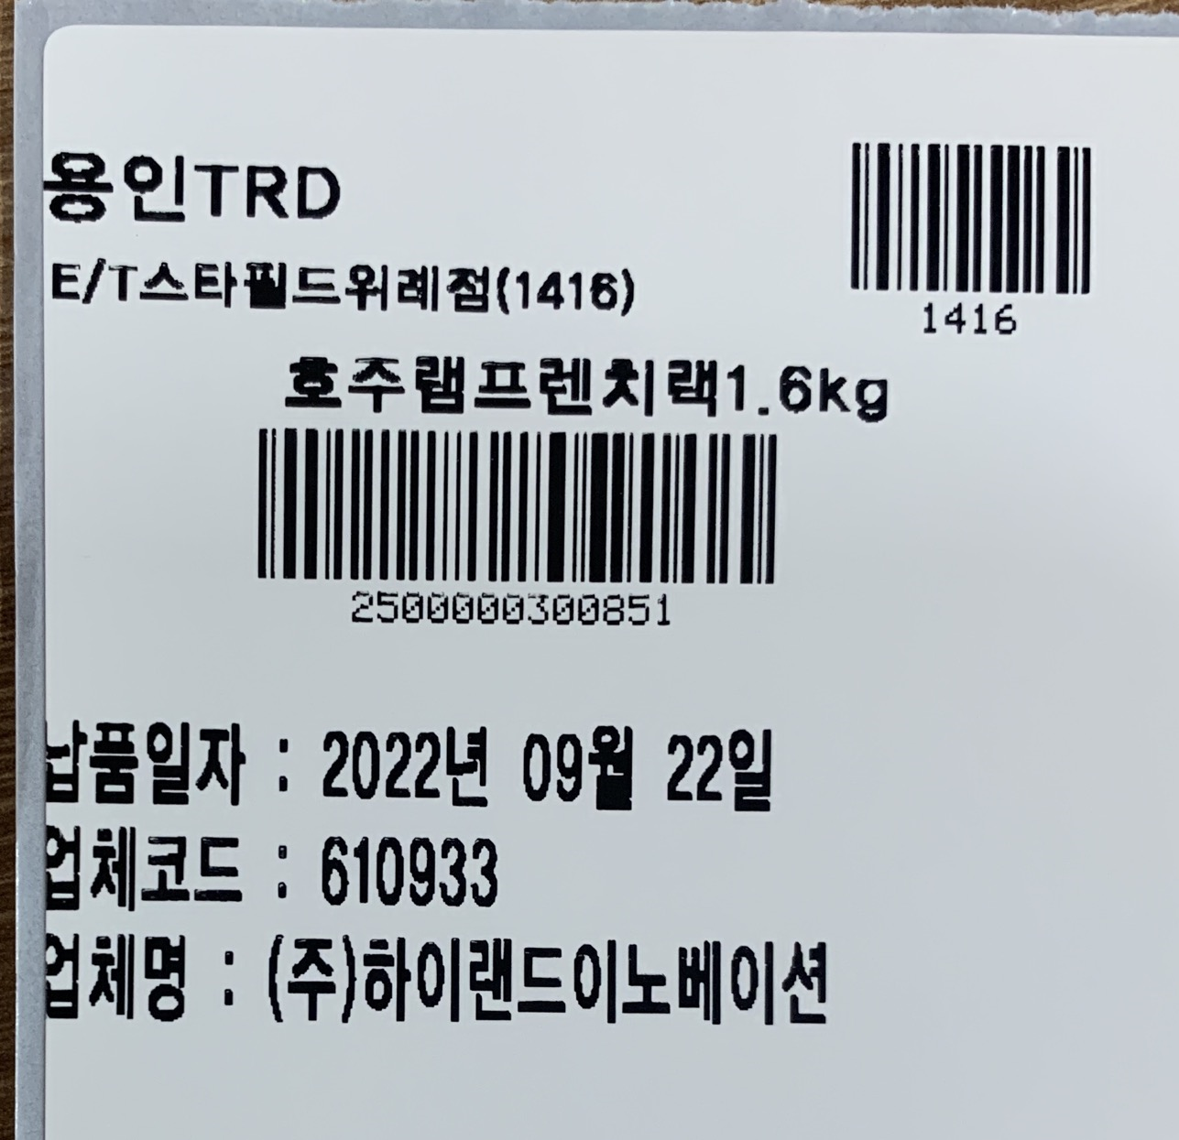
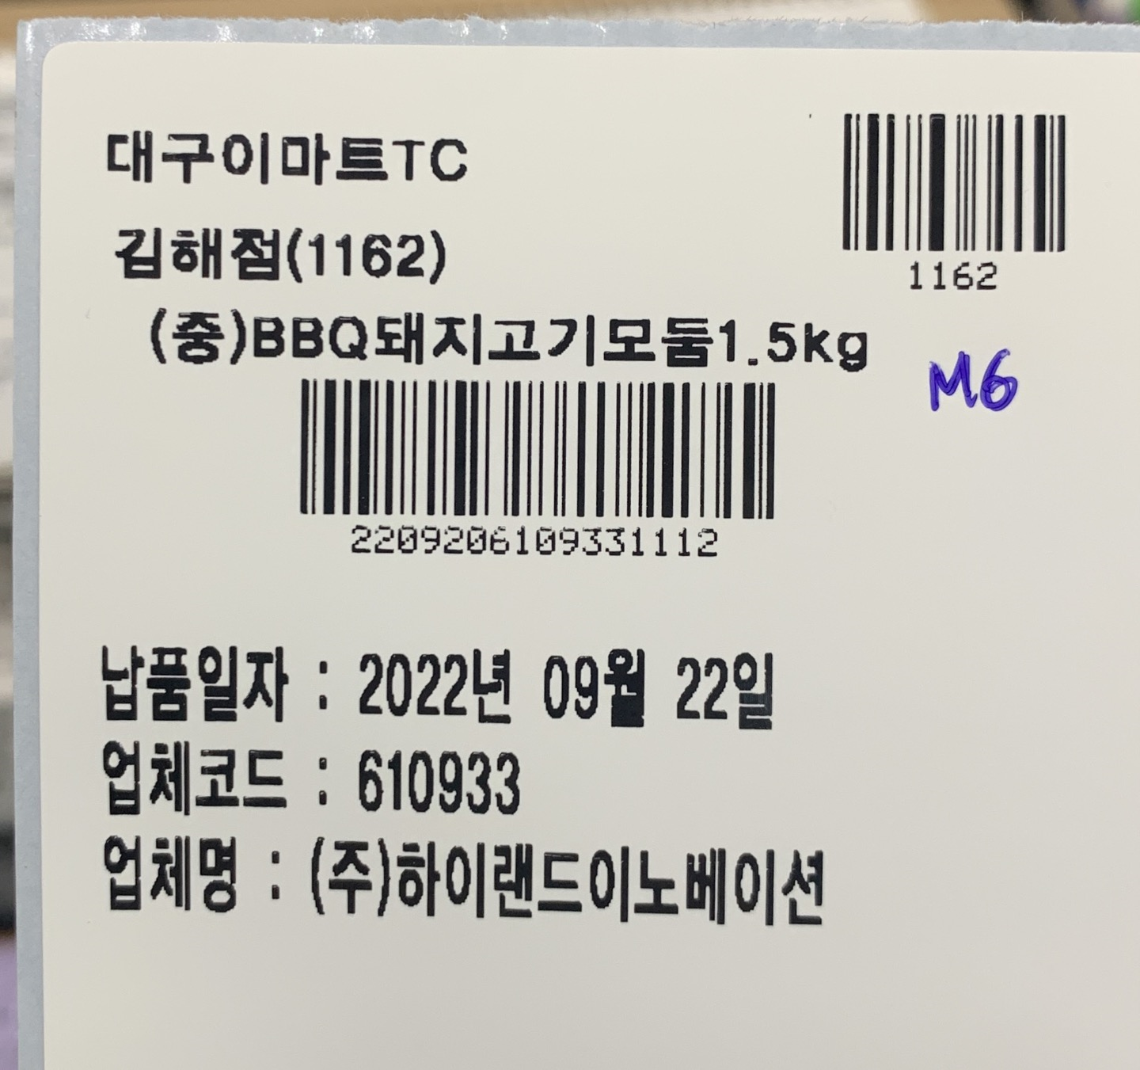
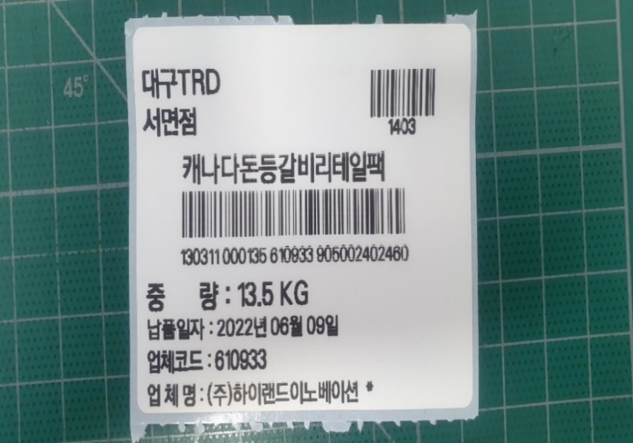

 |  |  |  |  |  |  |  |  |  |  |  |  |  |  | orderNm |  | bcrDelivery
orderNm |  | bcrDelivery | orderNm |  | bcrDelivery | orderNm |  | bcrDelivery | orderNm |  | bcrDelivery | orderNm |  | contractorNm | deliveryNm
deliveryNm |  |  | deliveryNm |  |  | deliveryNm |  |  | deliveryNm |  |  | prodNm |  |  | prodNm
prodNm |  |  | prodNm |  |  | prodNm |  |  | prodNm |  |  | bcrProd |  |  | bcrProd
bcrProd |  |  | bcrProd |  |  | bcrProd |  |  | bcrProd
 |  |  |  |  |  |  |  |  |  |  |  | 납품일 : | deliveryDate |  | 중량 | weight
납품일자 | deliveryDate |  | 납품일자 | deliveryDate |  | 중량 | weight |  | 납품일자 | deliveryDate |  | deliveryNm |  |  | 납품일자 | deliveryDate
업체코드 | contractorCode | erpCenterCd | 업체코드 | contractorCode | erpCenterCd | 납품일자 | deliveryDate |  | 업체코드 | contractorCode | erpCenterCd | lowerBcr |  | lowerBcrRmk | 업체코드 | contractorCode | erpCenterCd
업체명 | contractorNm |  | 업체명 | contractorNm |  | 업체코드 | contractorCode | erpCenterCd | 업체명 | contractorNm |  |  |  | origin | 업체명 | contractorNm
 |  |  |  |  |  | 업체명 | contractorNm |  |  |  |  | lowerProdNm |  | erpCenterCd
변경 (유통기한 추가)

 |  |  |  |  |  | M0 | 이마트 원료육

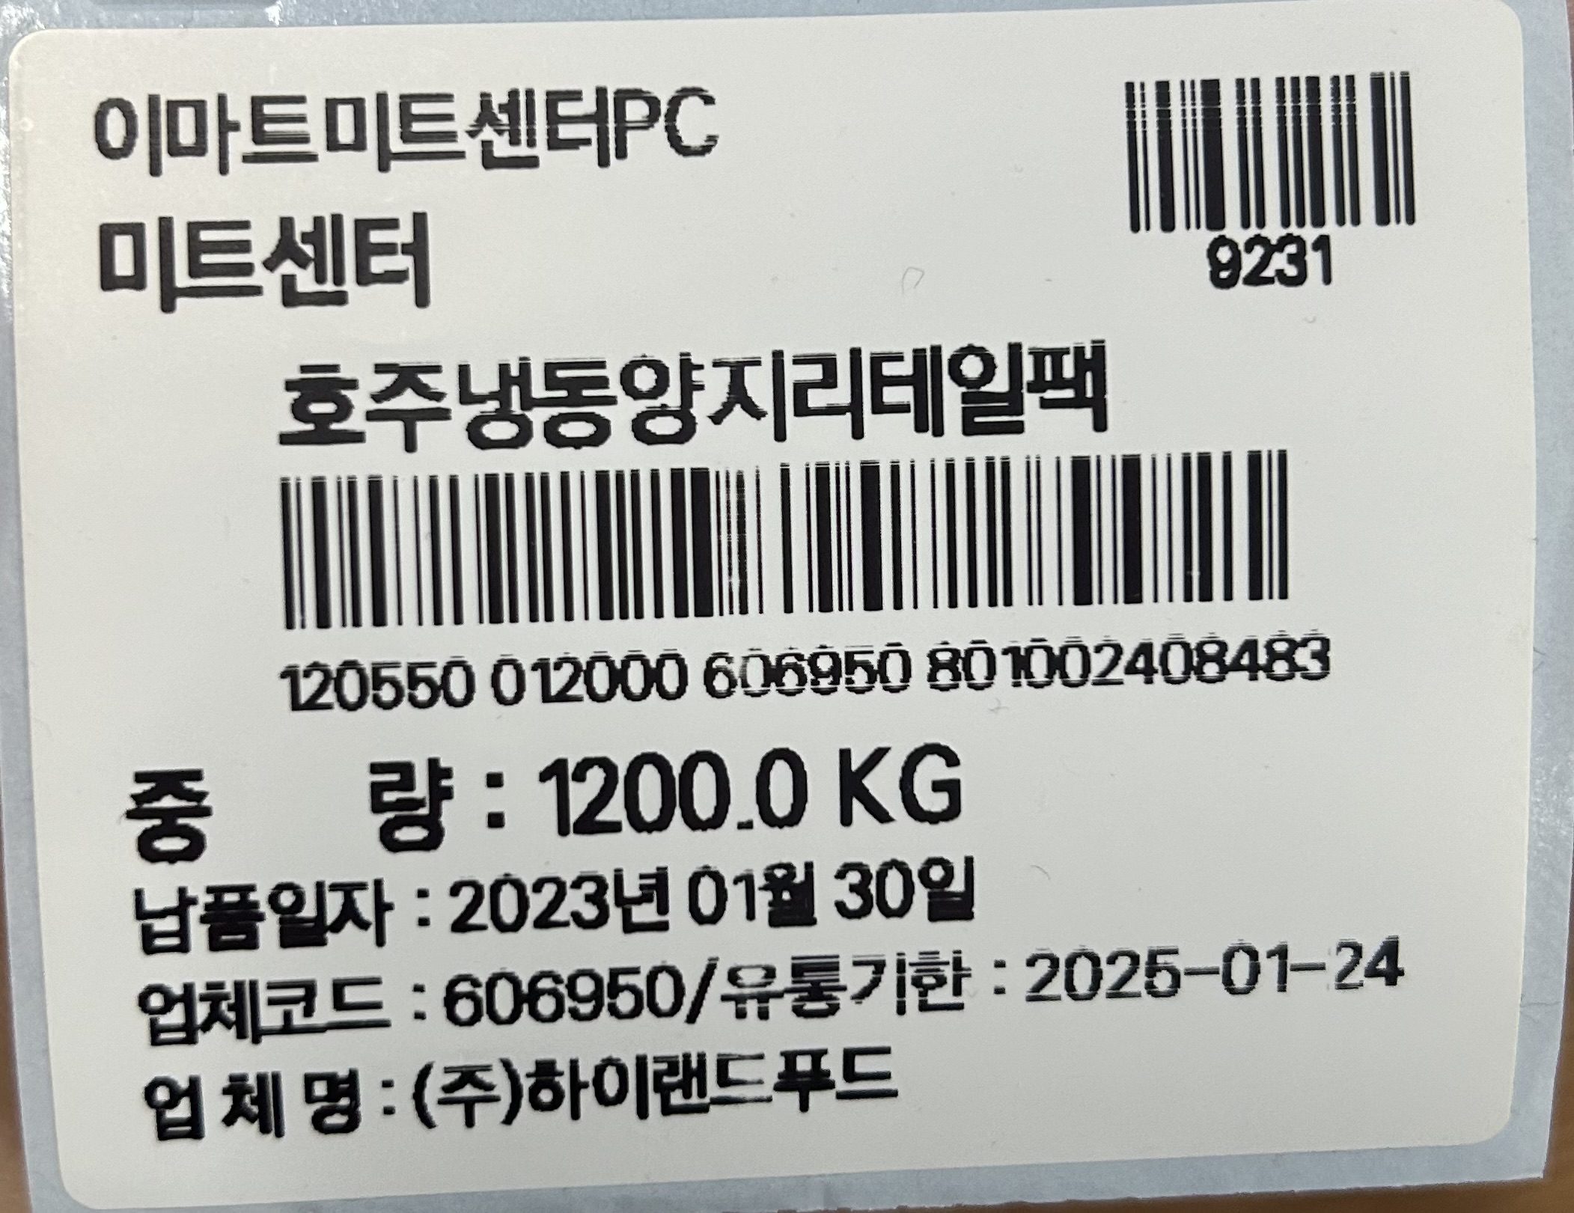

 |  |  |  |  |  | orderNm |  | bcrDelivery
 |  |  |  |  |  | deliveryNm
 |  |  |  |  |  | prodNm
 |  |  |  |  |  | bcrProd

 |  |  |  |  |  | 중량 | weight | erpCenterCd
 |  |  |  |  |  | 납품일자 | deliveryDate
 |  |  |  |  |  | 업체코드 | contractorCode | expYmd
 |  |  |  |  |  | 업체명 | contractorNm

롯데
L0 | 롯데마트 원료육
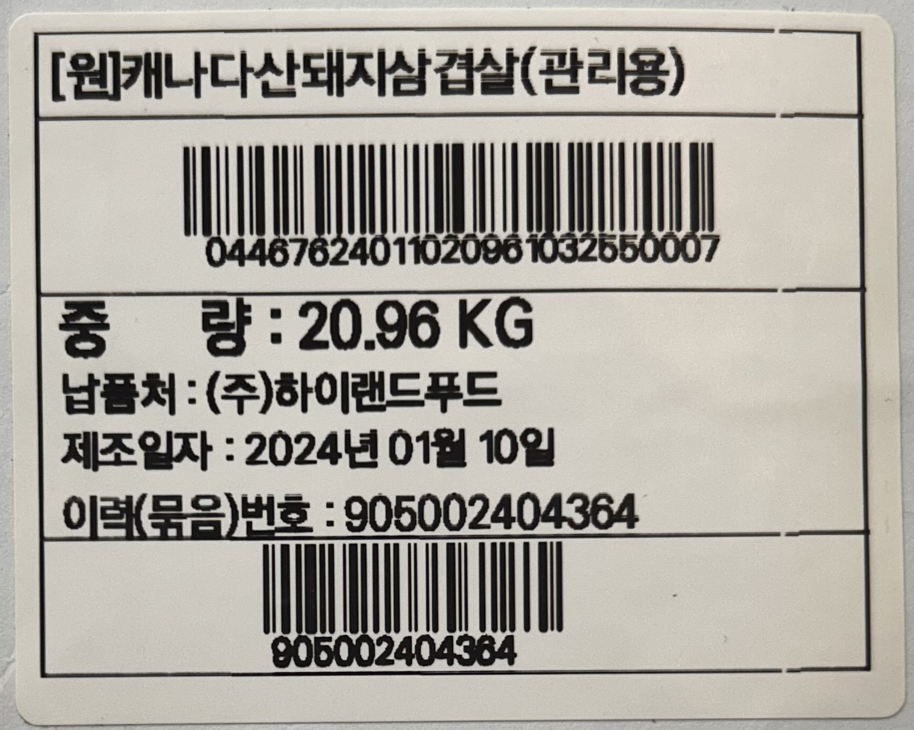

prodNm
bcrProd (바코드)
중량 : | weight
납품처 : | contractorNm
제조일자 : | makingYmd
이력(묶음)번호 : | histNo
histNo (바코드)

